(14) Food Flow
บันได
บันได

12 PM

คนเดินอาหาร
คนเดินอาหาร
(ร่าง) รายชื่อผู้ร่วมโต๊ะเสวย (Max 12 ท่าน)
- 888
- ดร.สุเมธ
- ทพญ.
- 777
- 11
- แม่ทัพภาค 3
- เลขาธิการ กปร.
- เลขาธิการ สพฐ.
- ผู้ว่าราชการจังหวัดเชียงราย
- รองเลขาธิการ มูลนิธิชัยพัฒนา ลลิต
- ม.ล. จิรพันธ์ ทวีวงศ์
- ผู้บังคับบัญชาการ (ภาค 5)
- คุณพิพัฒน์พงศ์
- คุณภาวนา
- คุณณรงค์
- คุณประวิทย์

มหาดเล็ก
คนถือถาดรอเสิร์ฟ
คนถือถาดรอเสิร์ฟ

ผู้ร่วมโต๊ะเสวย ( Maximum 12 ท่าน)

1
2
3
4
5
6

คนเสิร์ฟอาหาร

905

คนเสิร์ฟอาหาร

7
8
9
10
11
12

1.8 ม.
1.8 ม.
0.75 ม.

2.825 ม.
4.35 ม.
2.825 ม.

(14) แม่บ้านเตรียม
ห้องสรง รวม 4 จุด และเตรียมผ้าเช็ดมือ 1 จุด
พระเก้าอี้ รวม 4 ชุด

1 | โรงเรียนสามัคคีพัฒนา

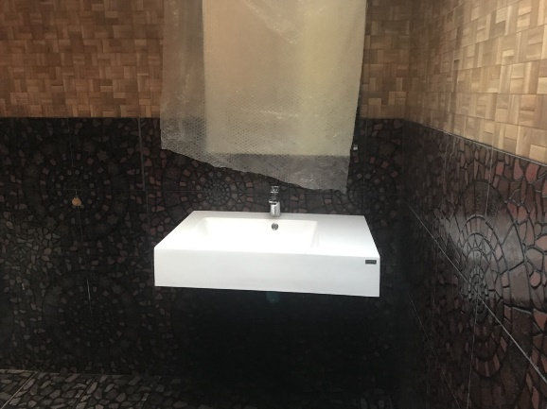
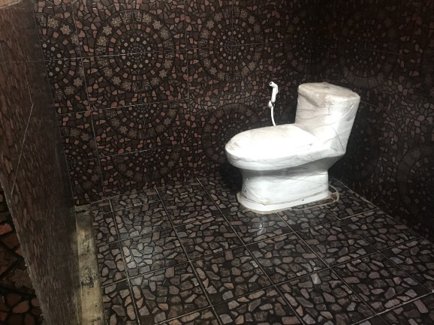

 | - เตรียมผ้าเช็ดมือ จุดให้อาหาร หมู เป็ด ไก่

2 | บ้านนายอาเปียว มาเยอะ

3 | วนอุทยานสันผาพญาไพร

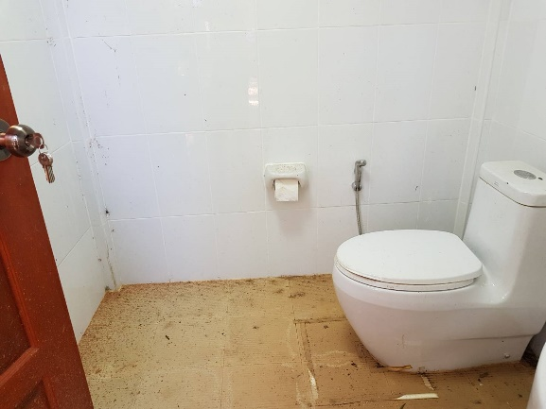

4 | สำนักงานปูนะ

ร่าง ผังผู้เข้าร่วมประชุม
ร่าง ผังรายชื่อผู้เข้าร่วมประชุมคณะกรรมการมูลนิธิแม่ฟ้าหลวงในพระบรมราชูปถัมภ์ ครั้งที่ ๑/๒๕๖๑

จนท.คุมเครื่องเสียง (1)
905

 | ที่ปรึกษา (8) | กรรมการมูลนิธิ (7) | กรรมการมูลนิธิ (7) | ผู้ติดตาม (6)
 | คุณบุญชอบ สุทธมนัสวงศ์ - | ม.ร.ว.ดิศนัดดา ดิศกุล - | - ดร.ฤกษ์
 | ดร. กุลภัทรา สิโรดม - | ท่านผู้หญิงบุตรี วีระไวทยะ - | - พลเอกแป้ง มาลากุล ณ อยุธยา
 | หม่อมราชวงศ์อุษณิสา สุขสวัสดิ์ - | คุณหญิงพวงร้อย ดิศกุล ณ อยุธยา - | - ดร.สุเมธ
 | Mr. Alessandro Calvani - | คุณบรรยง พงษ์พานิช - | - คุณภาวนา เนียมลอย
 | ดร. รอม หิรัญพฤกษ์ - | คุณมนูญ สรรค์คุณากร - | - ดร. วิรไท สันติประภพ |  | ***รอด้านนอก
 | คุณอภิลาศ โอสถานนท์ - | อ.นคร พงค์น้อย - | - ร้อยเอกจิทัศ ศรสงคราม |  | คณะทำงาน
 | คุณปัทมา เพชรเรียง - | คุณฐาปน สิรัวัฒนภักดี - | - ม.ล.ดิศปนัดดา ดิศกุล |  | - นายณรงค์ อภิชัย
Projector
 | คุณต้องใจ ธนะชานันท์ - |  |  |  | - คุณรัมภ์รดา (เอิร์ต)
 |  | คุณพิพัฒน์พงศ์ อิศรเสนา ณ อยุธยา |  |  | - คุณภัสสิรักษ์ (ติ๊ก)
Screen นำเสนอ
 |  |  |  |  | - คุณพิสิฐ ปัญจคุณาภรณ์
 | เจ้าหน้าที่มูลนิธิ (2)
 | นายสฤษฎ์รัฐ แจ้งสมบูรณ์
 | นายสมิทธิ หาเรือนพืชน์

